Sheet3
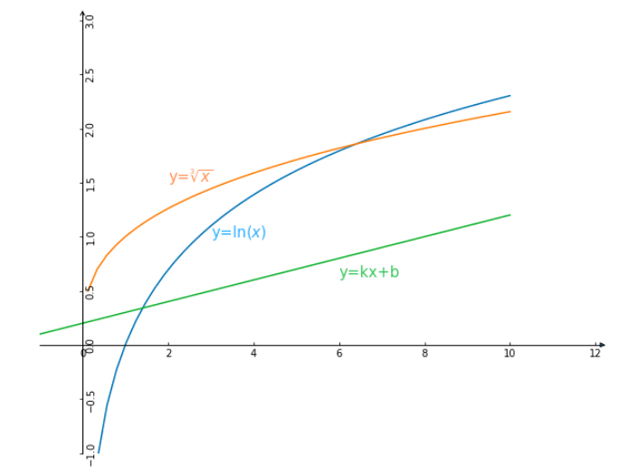
 | 测算表
 |  |  |  |  |  |  |  |  | 需要输入的列
公式一 （件数按对数计算） | 案件数(N) | 案件金额（万元）(M) | 其他工作强度(T) | 金额收入部分 | 件数收入部分(对数） | 其他收入部分 | 合计(按对数）
$$S=a×\ln{(M+x)}+b×\ln{(N+y)}+c×\ln{(T)}+d$$
 | 1 | 400 | 1 | 2590.79 | 693.15 | 100.00 | 3383.94
 | 2 | 200 | 1 | 2443.70 | 1098.61 | 100.00 | 3642.31
 | 3 | 1200 | 1 | 2911.73 | 1386.29 | 100.00 | 4398.02 | a=400 | b=1000 | c=820 | d=100
 | 4 | 4 | 1 | 2214.93 | 1609.44 | 100.00 | 3924.37 | x=250 | y=1
 | 5 | 3000 | 1 | 3234.56 | 1791.76 | 100.00 | 5126.32
 |  |  |  | 13395.71 | 6579.25 | 500.00 | 20474.96

$$S=a×\ln{(M+x)}+b×\sqrt[q]{(N+y)}+c×\ln{(T)}+d$$
公式二 （件数按指数计算） | 案件数(N) | 案件金额（万元）(M) | 其他工作强度(T) | 金额收入部分 | 件数收入部分(指数） | 其他收入部分 | 合计(按指数）
 | 1 | 400 | 1 | 2590.79 | 1100.00 | 100.00 | 3790.79
 | 2 | 200 | 1 | 2443.70 | 1385.91 | 100.00 | 3929.61
 | 3 | 1200 | 1 | 2911.73 | 1586.47 | 100.00 | 4598.20
 | 4 | 4 | 1 | 2214.93 | 1746.14 | 100.00 | 4061.07 | a=400 | b=1100 | c=820 | d=100
 | 5 | 3000 | 1 | 3234.56 | 1880.97 | 100.00 | 5215.54 | x=250 | y=0 | q=3
 |  |  |  | 13395.71 | 7699.50 | 500.00 | 21595.22

参数表
其他 | c | 820 | 1 | 2 | 3 |  |  |  | 可调整的参数
 | d | 100 | 100.00 | 668.38 | 1000.86

件数（按对数计算） | b | 1000 | 1 | 2 | 3 | 4 | 5 | 最高件数/最低件数收入比
 | y | 1 | 693.15 | 1098.61 | 1386.29 | 1609.44 | 1791.76 | 2.58

件数（按指数计算） | 指数q | 0.33
 | b | 1100 | 1 | 2 | 3 | 4 | 5 | 最高件数/最低件数收入比
 | y | 0 | 1100.00 | 1385.91 | 1586.47 | 1746.14 | 1880.97 | 1.71

金额(10万） | a | 400 | 10 | 20 | 30 | 50 | 100 | 最高件数/最低件数收入比
 | x | 250 | 2224.27 | 2239.37 | 2253.92 | 2281.51 | 2343.17 | 1.45

 |  |  | 200 | 500 | 600 | 800 | 1000
 |  |  | 2443.70 | 2648.03 | 2698.09 | 2782.62 | 2852.36

 |  |  | 2000 | 3000
 |  |  | 3087.47 | 3234.56

Sheet4
 | 测算表

$$S=a×\ln{(M+x)}+b×\ln{(N+y)}+c×\ln{(T)}+d$$
 |  |  |  |  |  |  |  |  |  |  |  |  |  |  |  |  |  | 需要输入的列
公式一 （件数按对数计算） | 主办案件数(N) | 主办案件总金额（万元）(M) | 副办案件数(N) | 副办案件 总金额（万元）(M) | 其他工作强度(T) | 主办金额收入部分 | 副办金额收入部分 | 金额收入合计 | 主办件数收入部分(对数） | 副办件数收入部分(对数） | 件数收入合计 | 其他收入部分 | 固定 | 合计(按对数）
 | 3 | 3000 | 3 | 3000 | 1 | 823.70 | 315.38 | 1139.08 | 2079.44 | 1663.55 | 3742.99 | 80.00 | 2500.00 | 4962.07 | 7462.07 |  |  |  |  | #DIV/0!
 | 3 | 3000 | 0 | 0 | 1 | 823.70 | 0.00 | 823.70 | 2079.44 | 0.00 | 2079.44 | 80.00 | 2500.00 | 2983.14 | 5483.14 |  |  |  |  | #DIV/0!
 | 0 | 0 | 0 | 0 | 1 | 0.00 | 0.00 | 0.00 | 0.00 | 0.00 | 0.00 | 80.00 | 2500.00 | 80.00 | 2580.00 | a=800 | b=1500 | c=600 | d=80
 | 0 | 0 | 3 | 3000 | 1 | 0.00 | 315.38 | 315.38 | 0.00 | 1663.55 | 1663.55 | 80.00 | 2500.00 | 2058.94 | 4558.94 | x=1 | y=1
 | 1 | 300 | 0 | 0 | 1 | 132.41 | 0.00 | 132.41 | 1039.72 | 0.00 | 1039.72 | 80.00 | 2500.00 | 1252.13 | 3752.13
 |  |  |  |  |  |  | 1779.80 |  |  | 5198.60 |  |  | 400.00 | 11336.28 | 23836.28

参数表
其他 | c | 600 | 1 | 2 | 3 | 4 | 5 |  |  | 可调整的参数
 | d | 80 | 80.00 | 495.89 | 739.17 | 911.78 | 1045.66

件数（按对数计算） | b | 1500 | 1 | 2 | 3 | 4 | 5 |  | 最高件数/最低件数收入比
 | y | 1 | 1039.72 | 1647.92 | 2079.44 | 2414.16 | 2687.64 |  | 2.58
 | b1 | 1200
 | y1 | 1

件数（按指数计算） | 指数q | 0.33
 | b | 1100 | 1 | 2 | 3 | 4 | 5 |  | 最高件数/最低件数收入比
 | y | 0 | 1100.00 | 1385.91 | 1586.47 | 1746.14 | 1880.97 |  | 1.71

金额(10万） | a | 800 | 10 | 20 | 30 | 50 | 100 |  | 最高件数/最低件数收入比
 | x | 1 | 1918.32 | 2435.62 | 2747.19 | 3145.46 | 3692.10 |  | 3.34
 | k | 0.001
 |  |  | 200 | 500 | 600 | 800 | 1000
 |  |  | 4242.64 | 4973.28 | 5118.88 | 5348.69 | 5527.00
 | a1 | 400
 | x1 | 1 | 2000 | 3000
 | k1 | 0.001 | 6081.12 | 6405.36

